formazas
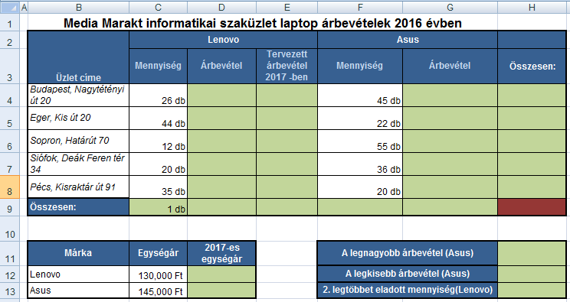
Media Marakt informatikai szaküzlet laptop árbevételek 2016 évben
Üzlet címe | Lenovo |  |  | Asus
 | Mennyiség | Árbevétel | Tervezett árbevétel 2017 -ben | Mennyiség | Árbevétel | Összesen:
Budapest, Nagytétényi út 20 | 26 |  |  | 45
Eger, Kis út 20 | 44 |  |  | 22
Sopron, Határút 70 | 12 |  |  | 55
Siófok, Deák Feren tér 34 | 20 |  |  | 36
Pécs, Kisraktár út 91 | 35 |  |  | 20
Összesen: | 1

Márka | Egységár | 2017-es egységár |  | A legnagyobb árbevétel (Asus)
Lenovo | 130000 |  |  | A legkisebb árbevétel (Asus)
Asus | 145000 |  |  | 2. legtöbbet eladott mennyiség(Lenovo)

Formázás
1. feladat | A Betűtípus egységes Arial legyen! Ahol indokolt legyen félkövér/dőlt.
2. feladat | Használj cellaegyesítéseket, ahol indokolt!
3. feladat | A C és F oszlopban állíts be egyéni cellaformátumot! (db)
4. feladat | A 3. sor celláit igazítsd sortöréssel több sorba és függőlegesen is középre!
5. feladat | A cellákat lásd el a mintának megfelelő keretekkel és kitöltő színnel!
6. feladat | Használj a mintának megfelelő színű cellakitöltéseket!

Számítások
1. feladat | Számold ki az Árbevétel oszlopokba, hogy mekkora árbevétele volt az egyes üzleteknek a két laptop márkák eladása után a 2016-os évben!
2. feladat | A cégvezető 2017-től 10%-os emelést terjeszt ki a laptopok árára. Számold ki a 2017-es egységárakat a D12:D13 cellákba!
3. feladat | Az E oszlopba, számold ki, hogy a 10%-os emelés után mennyi lenne az árbevétel a 2016-os darabszámok tekintetében!
4. feladat | Számold ki a H oszlopba, hogy mennyi volt az árbevétel 2016-ban az egyes üzletekben!
5. feladat | Számold ki a hogy az egyes márkákból hány darabot adtak el összesen a 2016-os évben!
6. feladat | Számold ki, hogy az egyes márkákból mennyi volt az össz árbevétel a 2016-os évben!
7. feladat | Számold ki, hogy a Lenovo márkákból a 10%-os emelést követően mennyi lenne az össz árbevétel!
8. feladat | Számold ki az H9-es cellába, hogy mennyi volt a teljes árbevétel 2016-ban!
9. feladat | Számold ki a H11 cellába, hogy mekkora volt a legnagyobb árbevétel az ASUS laptopoknál!
10. feladat | Számold ki a H12 cellába, hogy mekkora volt a legkisebb árbevétel az ASUS laptopoknál!
11. feladat | Számold ki a H13 cellába, hogy a Lenovo laptopokból mennyi volt a 2. legtöbbet eladott mennyiség a különböző üzletekben! (db)

